关系图
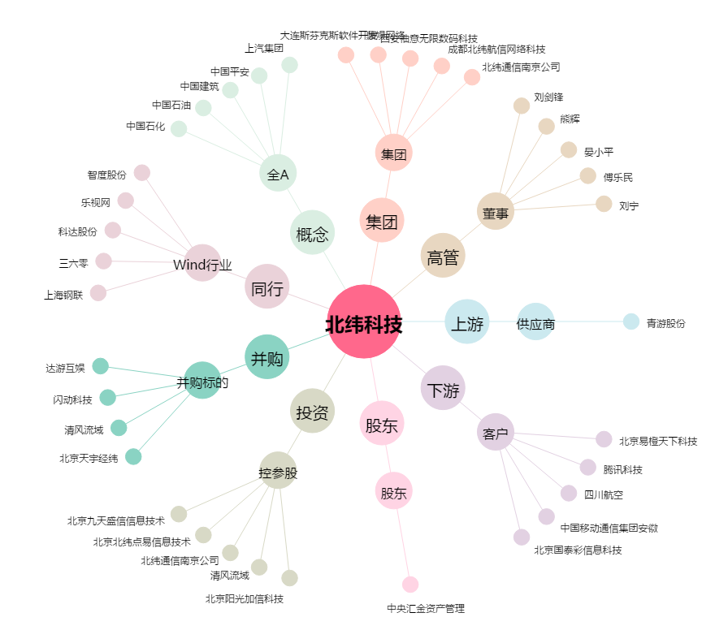
北纬科技[002148.SZ] - 关系概览图

